상품제안서
LED 응원부채(로고)부채 | 상품코드: F18879

 |  |  |  |  |  |  | 02-412-0044 | www.easy1.co.kr
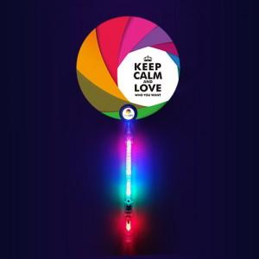 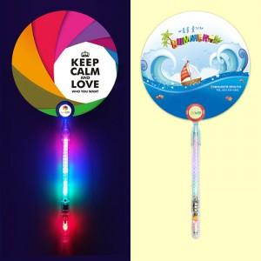

【상세/제작정보】 | ※ 비수기 (9월~4월) 목형비 추가가 있다보니 주문전 문의바랍니다.

【인쇄/포장옵션】 | 풀칼라 / 포장불가능

【공급단가】 | 수량 | 1,000~ | 2,000~ | 3,000~ | 5,000~ | 10,000~
*VAT별도 | 단가 | 1,900원 | 1,870원 | 1,820원 | 1,790원 | 1,740원

【상품 URL】 | https://dev.easy1.co.kr:443/src/goods_detail.php?gdno=18879

